！活动
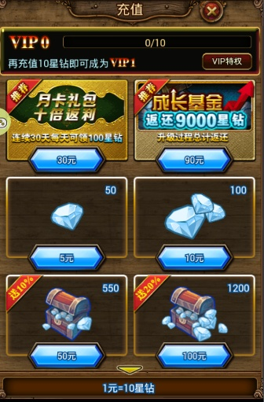
月卡
·月卡属于常规性活动一直存在，并没有结束时间 |  |  |  | 修改月卡每天返利5000星钻
·玩家只能花费积分直接购买月卡，获得一个持续30天的每天获得额外星钻的服务（在奖励功能中每日领取）
·月卡价格为300积分，在充值活动中算作充值了300星钻
·月卡生效期间内，活动-月卡页面中按钮变为领取星钻，当天领完后则显示已领取，按钮变灰
·月卡页面要显示出月卡的剩余有效天数
·月卡购买后立刻生效，月卡过期后，月卡活动页面依旧保留，状态回到未购买月卡的状态
·该活动页中点击【前往购买】的话，直接连接到充值可购买月卡的页面

成长基金
·成长基金属于常规性活动一直存在，并没有结束时间
·当玩家任意时间购买成长基金时，都可以领取自身等级所满足的所有可领奖励
·成长基金需要花费积分购买，成长基金的价格为900积分，充值活动中算作充值了900星钻
·奖励 与 等级的对应：
等级 | 奖励星钻
15级 | 10000 | 例如，玩家30级时购买了成长基金，则15级，20级，25级，30级 四个奖励都可以领取
20级 | 20000
25级 | 30000
30级 | 40000 | 成长基金奖励修改
35级 | 50000
40级 | 60000
45级 | 70000
50级 | 80000
55级 | 90000
60级 | 100000
·已经领取过的奖励变为已领取并移动到奖励列表末尾
·玩家购买成长基金后只可以在这个活动页中领取奖励
·当存在满足条件但未被领取的奖励存在时，【广场页面的活动ICON】和【活动页标签】上都要有 红色点，领取后消失
·玩家购买成长基金后，【前往购买】的按钮去除，页面变为已购买的形式
·该活动页中点击【前往购买】的话，直接连接到充值可购买成长基金的页面
·成长基金只能购买一次，全部领取完后，该活动页消失，无法再次购买成长基金

累计充值
·累计充值属于周期性活动，只在活动期间内存在，但在活动结束后会额外存在24小时以便玩家领奖
·玩家在活动期间内充值的星钻数量将会被统计并记录在该活动页面中
·当玩家的累计充值星钻总数满足累计充值的任意数量要求时，则可以领取到该数量要求所对应的奖励
·玩家的累计充值数不会随着领奖而清空，而是会一直叠加
·所有奖励都最多只能领取一次，累计充值有一个对应的活动截止时间和领奖截止时间
·活动截止时间的意思为，超过这个时间后再充值的星钻不再计入活动统计中；领奖截止时间意思为在这个截止时间前，都可以进行领奖操作
·一般领奖截止时间为活动截止时间多24小时以便玩家领奖
举例：
累计充值1000星钻 |  |  | 奖励：xxxx
累计充值10000星钻 |  |  | 奖励：xxxx
累计充值20000星钻 |  |  | 奖励：xxxx
累计充值50000星钻 |  |  | 奖励：xxxx
活动截止时间：4月24日 18:00
领奖截止时间：4月25日 18:00

小额充值
·小额充值属于周期性活动，只在活动期间内存在，但在活动结束后会额外存在24小时以便玩家领奖
·玩家在活动期间内，每天的充值数达到要求，即可领取一次每日充值的奖励（每次达到要求时，连续x天充值奖励的进度则累计一次）
·玩家在活动期间内，每天都完成“每日充值x星钻”的要求的话，则在最后一天达到要求后可以领取最终的豪华礼物（连续x天充值奖励）
·判断玩家“每天”的标准为：0:00~23:59
·每日充值奖励每天可以领一次，连续x天充值奖励只能领取一次，该活动也会有一个对应的活动截止时间和领奖截止时间
·活动截止时间的意思为，超过这个时间后再充值的星钻不再计入活动统计中；领奖截止时间意思为在这个截止时间前，都可以进行领奖操作
举例：
今日充值100星钻 |  |  | 奖励：xxxxx
连续7日每日充值100星钻 |  |  | 奖励：xxxxx
活动截止时间：4月24日 18:00
领奖截止时间：4月25日 18:00

VIP礼包
·VIP礼包的内容和购买规则同VIP部分（见【VIP】表）
·VIP礼包页面中，下方的vip等级可选范围的规则也同VIP表中的设置

！VIP
基本规则
·玩家的每次充值都会被记录，并汇总到累计充值数中 |  |  |  |  |  |  |  | 拍卖所星钻交易权限
·将累计充值金额分为数个档，每名玩家的累计充值数在某一档中，则为该档的VIP级别
·首冲双倍奖励的额外星钻奖励不算作玩家累计充值金额，但常规充值附送的星钻算入累计充值金额中
·每一档VIP级别都会对应一些福利，只有处于该档VIP的玩家才可以激活对应的福利
·每一档VIP都有对应的VIP礼包可供玩家购买，只有VIP等级不低于该礼包要求的玩家，才可以购买使用
·每个级别的VIP礼包每名玩家只能购买一次
·个人详情页/他人详情页/广场页 要显示出玩家的VIP等级
·玩家在特权页面只能预览到比自身VIP等级高1级的VIP特权详情 （VIP0和VIP1时特殊处理，这两个级别可以预览到VIP2,和VIP3）

·VIP0的玩家多方面功能使用受到限制，具体表现为：
1.每日只能用星钻购买最多3次体力，海龙之血的价格逐渐升高（50星钻,75星钻,100星钻）
2.无法使用自动探险功能，点击按钮弹出提示窗
3.无法使用跳过战斗功能，点击按钮弹出浮动提示信息
4.无法使用星钻购买装备强化点数，点击按钮弹出提示窗
5.无法调节战斗速度，点击按钮弹出浮动提示信息
6.无法清除竞技场战斗CD，点击按钮弹出浮动提示信息
7.无法购买额外的竞技场挑战次数，点击按钮弹出浮动提示信息
8.无法购买高于自身VIP等级的礼包，点击购买弹出提示窗
9.玩家初始吃食物的次数上限降低为1次
10.无法使用星钻购买额外的副本次数，点击按钮弹出提示窗

VIP等级 | 开启条件 | 装备强化点数上限 | 竞技场攻击次数上限 | 装备强化点数购买次数 | 竞技场挑战次数购买次数 | 副本攻击购买次数 | 星钻补充体力次数 | 吃食物次数上限 | 战斗速度调整至2倍 | 自动探险功能 | 跳过战斗功能 | 重置竞技场战斗CD | 双倍公会工资
0 |  | 10 | 10 | 0 | 0 | 0 | 3 | 1 | - | - | - | 解锁 | -
1 |  | 10 | 11 | 2 | 2 | 0 | 3 | 1 | 解锁 | - | - | 解锁 | -
2 |  | 10 | 11 | 2 | 3 | 1 | 3 | 1 | 解锁 | - | - | 解锁 | -
3 |  | 10 | 12 | 2 | 4 | 1 | 3 | 1 | 解锁 | 解锁 | - | 解锁 | -
4 |  | 10 | 12 | 2 | 5 | 2 | 3 | 1 | 解锁 | 解锁 | - | 解锁 | -
5 |  | 10 | 13 | 2 | 6 | 2 | 3 | 1 | 解锁 | 解锁 | 解锁 | 解锁 | -
6 | 上线赠送 | 12 | 13 | 8 | 12 | 3 | 6 | 2 | 解锁 | 解锁 | 解锁 | 解锁 | -
7 | 累计充值5000星钻 | 14 | 14 | 12 | 14 | 3 | 8 | 3 | 解锁 | 解锁 | 解锁 | 解锁 | 解锁
8 | 累计充值25000星钻 | 15 | 14 | 16 | 16 | 4 | 12 | 3 | 解锁 | 解锁 | 解锁 | 解锁 | 解锁
9 | 累计充值50000星钻 | 15 | 15 | 18 | 18 | 4 | 16 | 3 | 解锁 | 解锁 | 解锁 | 解锁 | 解锁
10 | 累计充值100000星钻 | 16 | 15 | 20 | 20 | 5 | 20 | 3 | 解锁 | 解锁 | 解锁 | 解锁 | 解锁
11 | 累计充值250000星钻 | 16 | 16 | 22 | 22 | 5 | 24 | 3 | 解锁 | 解锁 | 解锁 | 解锁 | 解锁
12 | 累计充值500000钻 | 17 | 16 | 24 | 24 | 6 | 28 | 4 | 解锁 | 解锁 | 解锁 | 解锁 | 解锁
13 | 累计充值1000000星钻 | 17 | 17 | 26 | 26 | 6 | 32 | 4 | 解锁 | 解锁 | 解锁 | 解锁 | 解锁
14 | 累计充值2500000星钻 | 18 | 17 | 28 | 28 | 7 | 36 | 4 | 解锁 | 解锁 | 解锁 | 解锁 | 解锁
 |  |  |  |  |  |  |  |  |  |  |  |  |  | VIP礼包价格修改
VIP礼包 | 原价 | 现价 |  | 礼包内容 |  |  |  |  |  |  |  |  |  | VIP礼包 | 原价 | 现价 | 礼包内容
VIP0 | 50星钻 | 10星钻 |  | 漂流瓶*2，中级水手*1，小型金币卡*1 |  |  |  |  |  |  |  |  |  | VIP0 | 1000星钻 | 100星钻 | 漂流瓶*2，中级水手*1，小型金币卡*1
VIP1 | 60星钻 | 15星钻 |  | 白银宝箱*1，白银钥匙*1，中级水手*3，小型金币卡*3 |  |  |  |  |  |  |  |  |  | VIP1 | 1200星钻 | 120星钻 | 白银宝箱*1，白银钥匙*1，中级水手*3，小型金币卡*3
VIP2 | 192星钻 | 48星钻 |  | 白银宝箱*5，白银钥匙*5，中级水手*6，小型金币卡*10 |  |  |  |  |  |  |  |  |  | VIP2 | 3840星钻 | 200星钻 | 白银宝箱*5，白银钥匙*5，中级水手*6，小型金币卡*10
VIP3 | 392星钻 | 98星钻 |  | 白银宝箱*10，白银钥匙*10，中级水手*10，小型金币卡*20 |  |  |  |  |  |  |  |  |  | VIP3 | 7840星钻 | 500星钻 | 白银宝箱*10，白银钥匙*10，中级水手*10，小型金币卡*20
VIP4 | 632星钻 | 158星钻 |  | 钻石宝箱*3，钻石钥匙*3，精英水手*5，小型金币卡*30 |  |  |  |  |  |  |  |  |  | VIP4 | 12640星钻 | 1000星钻 | 钻石宝箱*3，钻石钥匙*3，精英水手*5，小型金币卡*30
VIP5 | 1192星钻 | 298星钻 |  | 继承宝珠(小)*1，钻石宝箱*6，钻石钥匙*6，大型金币卡*10 |  |  |  |  |  |  |  |  |  | VIP5 | 23840星钻 | 1500星钻 | 继承宝珠(小)*1，钻石宝箱*6，钻石钥匙*6，大型金币卡*10
VIP6 | 1992星钻 | 498星钻 |  | 钻石宝箱*10，钻石钥匙*10，白银水手*2，大型金币卡*20 |  |  |  |  |  |  |  |  |  | VIP6 | 39840星钻 | 2000星钻 | 钻石宝箱*10，钻石钥匙*10，白银水手*2，大型金币卡*20
VIP7 | 3992星钻 | 998星钻 |  | 钻石宝箱*25，钻石钥匙*25，白银水手*5，大型金币卡*30 |  |  |  |  |  |  |  |  |  | VIP7 | 79840星钻 | 2998星钻 | 5☆路飞*1，钻石钥匙*25，黄金水手*3，豪华金币卡*10
VIP8 | 5992星钻 | 1498星钻 |  | 神之金属宝箱*15，神之金属钥匙*15，黄金水手*3，豪华金币卡*10 |  |  |  |  |  |  |  |  |  | VIP8 | 119840星钻 | 4500星钻 | 神之金属宝箱*15，神之金属钥匙*15，黄金水手*3，豪华金币卡*10
VIP9 | 8743星钻 | 2498星钻 |  | 5☆路飞*1，神之金属宝箱*30，神之金属钥匙*30，豪华金币卡*20 |  |  |  |  |  |  |  |  |  | VIP9 | 174860星钻 | 8888星钻 | 5☆郑先生*1，神之金属宝箱*30，神之金属钥匙*30，豪华金币卡*20
VIP10 | 16793星钻 | 4798星钻 |  | 神之金属宝箱*50，神之金属钥匙*50，黄金水手*5，豪华金币卡*30 |  |  |  |  |  |  |  |  |  | VIP10 | 335860星钻 | 9999星钻 | 神之金属宝箱*50，神之金属钥匙*50，黄金水手*5，豪华金币卡*30
VIP11 | 26664星钻 | 8888星钻 |  | 继承宝珠(大)*2，神之金属宝箱*75，神之金属钥匙*75，豪华金币卡*40 |  |  |  |  |  |  |  |  |  | VIP11 | 533280星钻 | 35558星钻 | 继承宝珠(大)*2，神之金属宝箱*75，神之金属钥匙*75，豪华金币卡*40
VIP12 | 35994星钻 | 11998星钻 |  | 海神的祝福*2，神之金属宝箱*100，神之金属钥匙*100，豪华金币卡*50 |  |  |  |  |  |  |  |  |  | VIP12 | 719880星钻 | 55998星钻 | 海神的祝福*2，神之金属宝箱*100，神之金属钥匙*100，豪华金币卡*50
VIP13 | 47994星钻 | 15998星钻 |  | 5☆蛇姬*1，神之金属宝箱*150，神之金属钥匙*150，豪华金币卡*60 |  |  |  |  |  |  |  |  |  | VIP13 | 959880星钻 | 99998星钻 | 5☆蛇姬*1，神之金属宝箱*150，神之金属钥匙*150，豪华金币卡*60
VIP14 | 59994星钻 | 19998星钻 |  | 继承宝珠(大)*3，继承宝珠(小)*3，神之金属宝箱*200，神之金属钥匙*200 |  |  |  |  |  |  |  |  |  | VIP14 | 1199880星钻 | 159888星钻 | 继承宝珠(大)*3，继承宝珠(小)*3，神之金属宝箱*200，神之金属钥匙*200

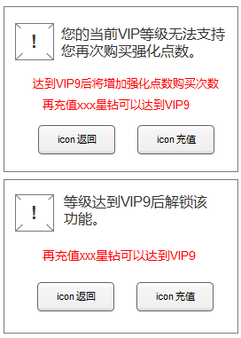
后台统计需求 |  |  |  |  | 礼包副官属性
·进入VIP页面的玩家数和次数 |  |  |  |  | 5☆路飞
·购买月卡的玩家数 |  |  |  |  | 一转 | 179 | 效果值20
·购买成长基金的玩家数 |  |  |  |  | 二转 | 101 | 效果值15
·购买VIP礼包的玩家数 |  |  |  |  | 三转 | 181 | 效果值15
·在VIP页面点击充值的玩家数
·购买副本次数的玩家数 |  |  |  |  | 5☆蛇姬
 |  |  |  |  | 一转 | 201 | 效果值75
VIP0 |  |  |  |  | 二转 | 202 | 效果值60
累计充值10星钻即可升级为VIP1并享受以下特权： |  |  |  |  | 三转 | 204 | 效果值65
可以将战斗速度调整至2倍
装备强化点数上限增加为11
竞技场攻击次数上限增加为11
每日可购买1次装备强化点数
每日可购买2次竞技场挑战次数
每日可以使用星钻补充4次体力

VIP1
累计充值10星钻即可享受该级特权
可以购买 VIP1尊享礼包
可以将战斗速度调整至2倍
装备强化点数上限增加为11
竞技场攻击次数上限增加为11
每日可购买1次装备强化点数
每日可购买2次竞技场挑战次数
每日可以使用星钻补充4次体力

VIP2
累计充值100星钻即可享受该级特权
可以购买 VIP2尊享礼包
可以将战斗速度调整至2倍
装备强化点数上限增加为12
竞技场攻击次数上限增加为11
每日可购买2次装备强化点数
每日可购买4次竞技场挑战次数
每日可购买1次副本攻击次数
每日可以使用星钻补充5次体力

VIP3
累计充值300星钻即可享受该级特权
可以购买 VIP3尊享礼包
玩家可以使用自动探险功能
可以将战斗速度调整至2倍
装备强化点数上限增加为12
竞技场攻击次数上限增加为12
每日可购买3次装备强化点数
每日可购买6次竞技场挑战次数
每日可购买1次副本攻击次数
每日可以使用星钻补充6次体力

VIP4
可以购买 VIP4尊享礼包
玩家可以使用自动探险功能
可以将战斗速度调整至2倍
食用食物的次数上限增加为2次
装备强化点数上限增加为13
竞技场攻击次数上限增加为12
每日可购买4次装备强化点数
每日可购买8次竞技场挑战次数
每日可购买2次副本攻击次数
每日可以使用星钻补充7次体力

VIP5
累计充值1000星钻即可享受该级特权
可以购买 VIP5尊享礼包
玩家可以使用跳过战斗功能
玩家可以使用自动探险功能
可以将战斗速度调整至2倍
食用食物的次数上限增加为2次
装备强化点数上限增加为13
竞技场攻击次数上限增加为13
每日可购买5次装备强化点数
每日可购买10次竞技场挑战次数
每日可购买2次副本攻击次数
每日可以使用星钻补充8次体力

VIP6
累计充值2500星钻即可享受该级特权
可以购买 VIP6尊享礼包
玩家可以使用跳过战斗功能
玩家可以使用自动探险功能
可以将战斗速度调整至2倍
食用食物的次数上限增加为2次
装备强化点数上限增加为14
竞技场攻击次数上限增加为13
每日可购买6次装备强化点数
每日可购买12次竞技场挑战次数
每日可购买3次副本攻击次数
每日可以使用星钻补充9次体力

VIP7
累计充值5000星钻即可享受该级特权
可以购买 VIP7尊享礼包
玩家可以重置竞技场战斗CD
玩家可以使用跳过战斗功能
玩家可以使用自动探险功能
可以将战斗速度调整至2倍
食用食物的次数上限增加为2次
装备强化点数上限增加为14
竞技场攻击次数上限增加为14
每日可购买7次装备强化点数
每日可购买14次竞技场挑战次数
每日可购买3次副本攻击次数
每日可以使用星钻补充10次体力

VIP8
累计充值7000星钻即可享受该级特权
可以购买 VIP8尊享礼包
玩家可以重置竞技场战斗CD
玩家可以使用跳过战斗功能
玩家可以使用自动探险功能
可以将战斗速度调整至2倍
食用食物的次数上限增加为3次
装备强化点数上限增加为15
竞技场攻击次数上限增加为14
每日可购买8次装备强化点数
每日可购买16次竞技场挑战次数
每日可购买4次副本攻击次数
每日可以使用星钻补充11次体力

VIP9
累计充值10000星钻即可享受该级特权
可以购买 VIP9尊享礼包
玩家可以领取双倍公会工资
玩家可以重置竞技场战斗CD
玩家可以使用跳过战斗功能
玩家可以使用自动探险功能
可以将战斗速度调整至2倍
食用食物的次数上限增加为3次
装备强化点数上限增加为15
竞技场攻击次数上限增加为15
每日可购买9次装备强化点数
每日可购买18次竞技场挑战次数
每日可购买4次副本攻击次数
每日可以使用星钻补充12次体力

VIP10
累计充值30000星钻即可享受该级特权
可以购买 VIP10尊享礼包
玩家可以领取双倍公会工资
玩家可以重置竞技场战斗CD
玩家可以使用跳过战斗功能
玩家可以使用自动探险功能
可以将战斗速度调整至2倍
食用食物的次数上限增加为3次
装备强化点数上限增加为16
竞技场攻击次数上限增加为15
每日可购买10次装备强化点数
每日可购买20次竞技场挑战次数
每日可购买5次副本攻击次数
每日可以使用星钻补充13次体力

VIP11
累计充值100000星钻即可享受该级特权
可以购买 VIP11尊享礼包
玩家可以领取双倍公会工资
玩家可以重置竞技场战斗CD
玩家可以使用跳过战斗功能
玩家可以使用自动探险功能
可以将战斗速度调整至2倍
食用食物的次数上限增加为3次
装备强化点数上限增加为16
竞技场攻击次数上限增加为16
每日可购买11次装备强化点数
每日可购买22次竞技场挑战次数
每日可购买5次副本攻击次数
每日可以使用星钻补充14次体力

VIP12
累计充值250000星钻即可享受该级特权
可以购买 VIP12尊享礼包
玩家可以领取双倍公会工资
玩家可以重置竞技场战斗CD
玩家可以使用跳过战斗功能
玩家可以使用自动探险功能
可以将战斗速度调整至2倍
食用食物的次数上限增加为4次
装备强化点数上限增加为17
竞技场攻击次数上限增加为16
每日可购买12次装备强化点数
每日可购买24次竞技场挑战次数
每日可购买6次副本攻击次数
每日可以使用星钻补充15次体力

VIP13
累计充值500000星钻即可享受该级特权
可以购买 VIP13尊享礼包
玩家可以领取双倍公会工资
玩家可以重置竞技场战斗CD
玩家可以使用跳过战斗功能
玩家可以使用自动探险功能
可以将战斗速度调整至2倍
食用食物的次数上限增加为4次
装备强化点数上限增加为17
竞技场攻击次数上限增加为17
每日可购买13次装备强化点数
每日可购买26次竞技场挑战次数
每日可购买6次副本攻击次数
每日可以使用星钻补充16次体力

VIP14
累计充值1000000星钻即可享受该级特权
可以购买 VIP14尊享礼包
玩家可以领取双倍公会工资
玩家可以重置竞技场战斗CD
玩家可以使用跳过战斗功能
玩家可以使用自动探险功能
可以将战斗速度调整至2倍
食用食物的次数上限增加为4次
装备强化点数上限增加为18
竞技场攻击次数上限增加为17
每日可购买14次装备强化点数
每日可购买28次竞技场挑战次数
每日可购买7次副本攻击次数
每日可以使用星钻补充17次体力

其他获取消耗修改
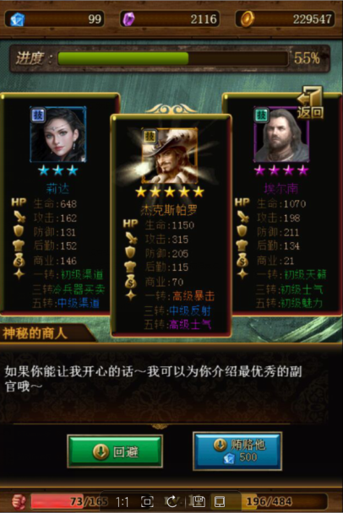
特殊事件星钻消耗改为2000

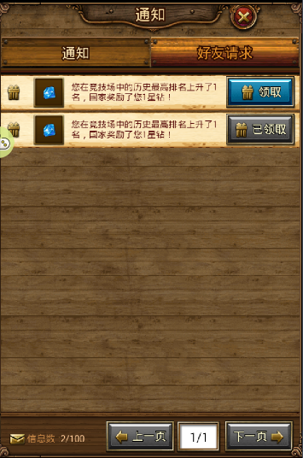
竞技场奖励不变

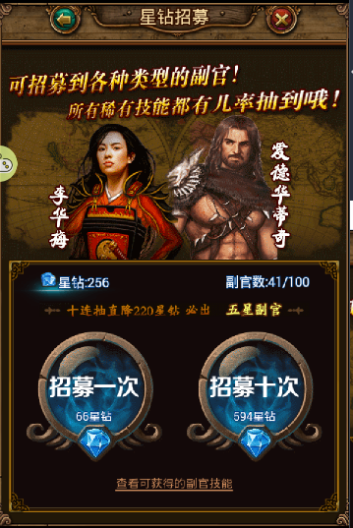
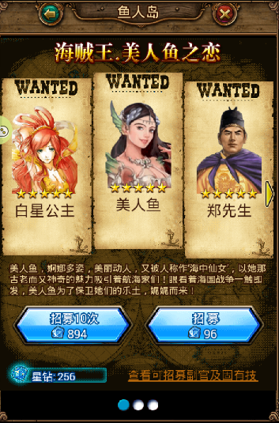
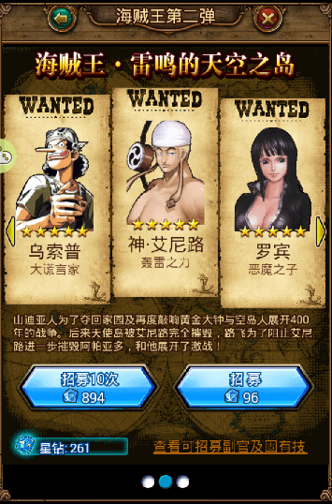
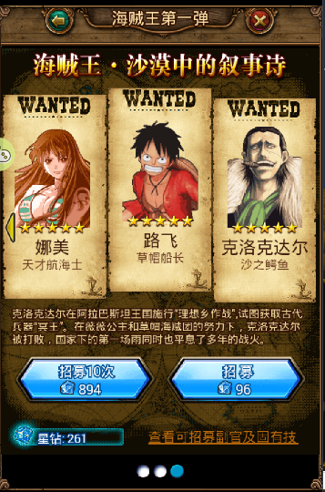
星钻招募，海贼王消耗*10倍

钥匙星钻消耗*10倍
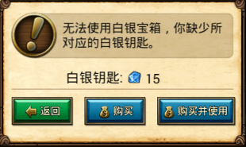

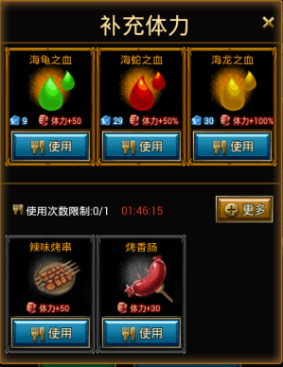
购买体力所需星钻*20

由于可能还有活动未能体验到位，麻烦请看下是否还有遗漏的！拜托了！

